Capa
Ministério da Agricultura e Pecuária
Secretaria de Política Agrícola - SPA
Departamento de Análise Econômica e Políticas Agropecuárias - DAEP

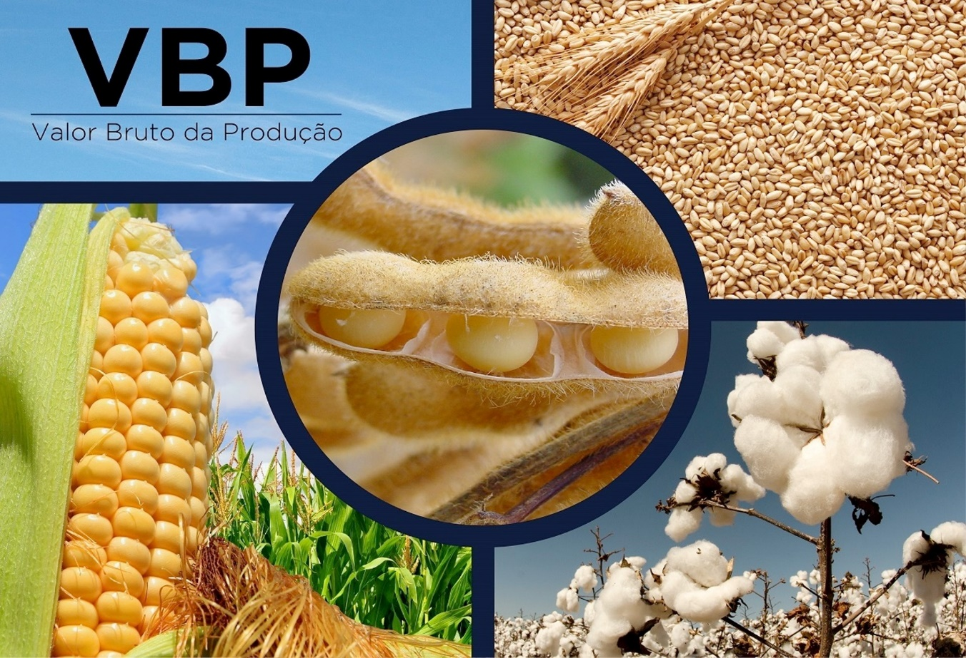
VBP BRASIL - Selecione

mês/2020
julho/2026
VBP Brasil
VBP Completo Real

Laspeyres
Variação

VBP Completo Nominal

Ranking

VBP
Ministério da Agricultura e Pecuária
Secretaria de Política Agrícola - SPA
Departamento de Análise Econômica e Políticas Agropecuárias - DAEP

Voltar
VBP AGROPECUÁRIA - BRASIL
 | TOTAL LAVOURAS | TOTAL PECUÁRIA | VBP TOTAL
2000 | 287.55 | 136.66 | 424.21
2001 | 319.41 | 145.62 | 465.04
2002 | 381.55 | 155.01 | 536.56
2003 | 433.05 | 166.03 | 599.09
2004 | 429.88 | 180.24 | 610.12
2005 | 363.45 | 191.92 | 555.37
2006 | 365.67 | 186.31 | 551.97
2007 | 412.96 | 218.31 | 631.27
2008 | 474.17 | 244.35 | 718.53
2009 | 450.40 | 241.11 | 691.51
2010 | 467.12 | 251.16 | 718.28
2011 | 542.50 | 265.81 | 808.31
2012 | 572.00 | 271.11 | 843.11
2013 | 622.34 | 302.44 | 924.78
2014 | 630.35 | 326.00 | 956.34
2015 | 632.63 | 332.26 | 964.89
2016 | 640.63 | 320.60 | 961.23
2017 | 643.29 | 324.69 | 967.99
2018 | 621.39 | 314.33 | 935.71
2019 | 612.45 | 343.67 | 956.12
2020 | 746.59 | 380.00 | 1,126.59
2021 | 846.16 | 393.08 | 1,239.25
2022 | 850.95 | 387.55 | 1,238.49
2023 | 885.55 | 395.65 | 1,281.19
2024 | 859.00 | 436.68 | 1,295.68
2025 | 950.28 | 513.81 | 1,464.09
2026** | 893.33 | 504.87 | 1,398.20
VALOR BRUTO DA PRODUÇÃO - LAVOURAS E PECUÁRIA - BRASIL
Valores em R$*
LAVOURAS | 2022 | 2023 | 2024 | 2025 | 2026** | variação % 2025/2024 | variação % 2026/2025 | Gráficos
Algodão | 36,075,845,727 | 32,766,599,527 | 34,660,945,580 | 36,334,668,655 | 34,252,351,779 | 4.8 | -5.7
Amendoim | 3,705,082,712 | 4,718,294,363 | 4,450,671,526 | 6,334,353,036 | 5,143,975,602 | 42.3 | -18.8
Arroz | 17,663,692,520 | 21,888,485,176 | 25,376,751,244 | 21,211,551,345 | 15,187,571,322 | -16.4 | -28.4
Banana | 16,451,306,189 | 18,903,705,609 | 22,568,300,255 | 21,712,657,718 | 21,821,078,100 | -3.8 | 0.5
Batata - inglesa | 11,744,856,493 | 12,636,655,524 | 19,823,850,982 | 9,184,351,621 | 13,052,290,476 | -53.7 | 42.1
Cacau | 3,427,259,560 | 4,430,165,891 | 11,269,160,655 | 11,800,112,053 | 5,074,014,333 | 4.7 | -57.0
Café | 58,277,860,455 | 53,239,150,440 | 80,305,579,984 | 117,031,405,331 | 103,470,884,947 | 45.7 | -11.6
Cana-de-açúcar | 103,503,177,913 | 122,601,259,167 | 122,548,037,551 | 119,209,999,458 | 108,746,157,726 | -2.7 | -8.8
Feijão | 16,033,948,588 | 16,117,323,265 | 15,082,291,726 | 11,987,412,732 | 13,937,700,433 | -20.5 | 16.3
Laranja | 18,159,129,000 | 22,265,804,484 | 28,825,262,228 | 24,847,682,583 | 14,465,549,515 | -13.8 | -41.8
 |  |  | 125,466,171 | 154,298,192 | 126,936,950 | 23.0 | -17.7
 |  |  | 19,798,533,447 | 20,179,962,903 | 21,276,384,975 | 1.9 | 5.4
VBP Pecuária - por produto
 | Bovinos | Suínos | Frango | Leite | Ovos
2000 | 61.28 | 11.10 | 30.61 | 24.21 | 9.46
2001 | 67.74 | 13.31 | 31.95 | 23.29 | 9.33
2002 | 71.89 | 13.64 | 36.28 | 23.59 | 9.61
2003 | 72.55 | 14.58 | 41.30 | 25.97 | 11.62
2004 | 81.63 | 16.40 | 43.88 | 26.55 | 11.78
2005 | 79.25 | 19.01 | 51.94 | 29.86 | 11.86
2006 | 82.28 | 16.72 | 47.52 | 28.52 | 11.27
2007 | 89.42 | 17.88 | 63.97 | 35.06 | 11.97
2008 | 98.74 | 21.17 | 72.08 | 39.44 | 12.93
2009 | 97.71 | 21.40 | 68.90 | 40.21 | 12.89
2010 | 103.01 | 23.54 | 67.66 | 44.41 | 12.54
2011 | 108.90 | 23.58 | 72.78 | 45.78 | 14.78
2012 | 110.52 | 22.14 | 73.29 | 47.84 | 17.32
2013 | 119.77 | 25.64 | 81.31 | 55.36 | 20.37
2014 | 137.59 | 26.93 | 78.82 | 59.78 | 22.89
2015 | 142.33 | 28.78 | 83.90 | 53.96 | 23.31
2016 | 133.22 | 26.56 | 85.63 | 50.07 | 25.13
2017 | 130.74 | 39.59 | 77.88 | 55.79 | 20.71
2018 | 131.61 | 31.50 | 77.43 | 54.96 | 18.83
2019 | 140.93 | 38.99 | 90.23 | 54.45 | 19.07
2020 | 161.65 | 52.42 | 89.00 | 55.98 | 20.95
2021 | 164.84 | 48.70 | 103.87 | 56.04 | 19.63
2022 | 160.85 | 42.49 | 101.24 | 61.18 | 21.78
2023 | 153.57 | 48.62 | 97.82 | 68.80 | 26.84
2024 | 173.77 | 57.02 | 108.87 | 69.72 | 27.30
2025 | 224.77 | 65.36 | 117.17 | 76.33 | 30.17
2026** | 246.58 | 49.99 | 106.25 | 74.40 | 27.65
 |  |  | 127,613,413,575 | 169,658,124,098 | 158,408,255,873 | 32.9 | -6.6
 |  |  | 303,580,182,847 | 336,082,982,819 | 336,028,207,974 | 10.7 | 0.0
 |  |  | 20,870,480,146 | 20,952,321,156 | 22,307,655,526 | 0.4 | 6.5
 |  |  | 10,707,221,167 | 10,623,830,679 | 7,929,366,905 | -0.8 | -25.4
 |  |  | 11,389,739,688 | 12,976,017,864 | 12,102,694,031 | 13.9 | -6.7
 |  |  | 858,995,888,772 | 950,281,732,244 | 893,331,076,467 | 10.6 | -6.0
 |  |  | 173,768,636,464 | 224,768,223,295 | 246,577,402,056 | 29.3 | 9.7
 |  |  | 57,019,509,202 | 65,364,939,603 | 49,987,368,401 | 14.6 | -23.5
 |  |  | 108,872,706,356 | 117,169,477,535 | 106,248,192,371 | 7.6 | -9.3
 |  |  | 69,719,455,537 | 76,332,757,692 | 74,404,192,565 | 9.5 | -2.5
 |  |  | 27,303,899,334 | 30,171,981,767 | 27,649,245,984 | 10.5 | -8.4
 |  |  | 436,684,206,892 | 513,807,379,892 | 504,866,401,377 | 17.7 | -1.7
 |  |  | 1,295,680,095,664 | 1,464,089,112,136 | 1,398,197,477,845 | 13.0 | -4.5
...

VBP completo
Ministério da Agricultura e Pecuária
Secretaria de Política Agrícola - SPA
Departamento de Análise Econômica e Políticas Agropecuárias - DAEP

Voltar
VALOR BRUTO DA PRODUÇÃO - LAVOURAS E PECUÁRIA - BRASIL
Valores em bilhões R$*
 | 1989 | 1990 | 1991 | 1992 | 1993 | 1994
Algodão | 10.31 | 8.56 | 9.63 | 8.40 | 5.09 | 6.57
Amendoim | 0.79 | 0.63 | 0.71 | 0.57 | 0.70 | 0.66
Arroz | 23.77 | 19.36 | 28.34 | 23.92 | 24.12 | 22.97
Banana | 15.69 | 17.26 | 14.88 | 11.98 | 11.95 | 17.48
Batata - inglesa | 7.81 | 9.75 | 7.16 | 7.65 | 5.81 | 11.41
Cacau | 4.79 | 3.78 | 4.07 | 3.76 | 3.99 | 3.56
Café | - | - | - | - | - | -
Café arábica | - | - | - | - | - | -
Café conilon | - | - | - | - | - | -
Cana-de-açúcar | 35.23 | 37.71 | 37.76 | 40.44 | 34.21 | 40.47
...

Laspeyres
Ministério da Agricultura e Pecuária
Secretaria de Política Agrícola - SPA
Departamento de Análise Econômica e Políticas Agropecuárias - DAEP

Voltar
Evolução do Produto de Lavouras
(Índice de Laspeyres)

Indice do Produto de Lavouras
 | Indice de Prod. base 1990
1990 | 100.00
1991 | 100.28
1992 | 106.20
1993 | 104.57
1994 | 114.16
1995 | 115.02
1996 | 106.55
1997 | 114.04
1998 | 117.32
1999 | 124.73
2000 | 128.29
2001 | 136.97
2002 | 139.51
2003 | 153.87
2004 | 159.64
2005 | 157.14
2006 | 164.86
2007 | 180.78
2008 | 196.91
2009 | 190.31
2010 | 203.58
2011 | 217.04
2012 | 210.93
2013 | 228.01
2014 | 232.56
2015 | 242.32
2016 | 228.24
2017 | 253.83
2018 | 245.13
2019 | 248.62
2020 | 258.85
2021 | 254.99
2022 | 256.90
2023 | 298.27
2024 | 285.80
2025 | 320.79
2026 | 327.49
Ano | Indice de Prod. base 1990 | variação anual
1990 | 100.00 | -
1991 | 100.28 | 0.28
1992 | 106.20 | 5.91
1993 | 104.57 | -1.54
1994 | 114.16 | 9.17
1995 | 115.02 | 0.75
1996 | 106.55 | -7.37
1997 | 114.04 | 7.03
1998 | 117.32 | 2.88
1999 | 124.73 | 6.32
2000 | 128.29 | 2.85
2001 | 136.97 | 6.77
2002 | 139.51 | 1.85
2003 | 153.87 | 10.29
2004 | 159.64 | 3.75
2005 | 157.14 | -1.57
2006 | 164.86 | 4.91
2007 | 180.78 | 9.66
2008 | 196.91 | 8.92
2009 | 190.31 | -3.35
2010 | 203.58 | 6.97
2011 | 217.04 | 6.61
...

Variação
Ministério da Agricultura e Pecuária
Secretaria de Política Agrícola - SPA
Departamento de Análise Econômica e Políticas Agropecuárias - DAEP

Voltar
VALOR BRUTO DA PRODUÇÃO - PRINCIPAIS PRODUTOS AGROPECUÁRIOS - BRASIL
 | Últimos 6 meses - Valores em R$*
LAVOURAS | Feb-26 | Mar-26 | Apr-26 | May-26 | Jun-26 | Jul-26
Algodão Pluma | 30,397,113,989 | 30,679,588,080 | 32,016,143,576 | 32,642,272,778 | 33,701,791,916 | 34,252,351,779
Amendoim | 5,505,382,129 | 5,481,530,160 | 5,465,258,913 | 5,396,120,786 | 5,258,395,921 | 5,143,975,602
Arroz | 14,755,099,410 | 14,618,141,426 | 14,721,237,829 | 14,837,772,765 | 14,927,378,389 | 15,187,571,322
Banana | 22,201,448,744 | 22,692,379,107 | 22,525,533,743 | 22,353,941,918 | 22,075,594,114 | 21,821,078,100
Batata - inglesa | 8,075,610,463 | 8,740,509,469 | 9,227,670,380 | 11,234,680,722 | 12,688,340,545 | 13,052,290,476
Cacau | 6,707,780,737 | 5,660,296,298 | 5,332,467,684 | 5,097,124,729 | 4,972,303,447 | 5,074,014,333
Café | 115,144,347,781 | 113,363,337,025 | 110,315,666,817 | 107,802,459,286 | 103,478,759,126 | 103,470,884,947
Cana-de-açúcar | 109,487,067,903 | 110,675,326,381 | 109,986,812,050 | 108,953,076,268 | 107,839,970,831 | 108,746,157,726
Feijão | 13,548,738,072 | 13,685,022,135 | 13,365,507,640 | 13,497,174,516 | 13,883,129,113 | 13,937,700,433
Laranja | 15,501,926,597 | 15,741,415,788 | 15,733,789,066 | 15,411,243,546 | 14,952,348,834 | 14,465,549,515
...

VBP Completo Nominal
Ministério da Agricultura e Pecuária
Secretaria de Política Agrícola - SPA
Departamento de Análise Econômica e Políticas Agropecuárias - DAEP

Voltar
 |  | VALOR BRUTO NOMINAL DA PRODUÇÃO - LAVOURAS E PECUÁRIA - BRASIL
 |  | Valores em R$*
LAVOURAS | 1989 | 1990 | 1991 | 1992 | 1993 | 1994
Algodão | 688 | 16,232 | 94,045 | 895,547 | 11,953,714 | 386,418,765
Amendoim | 53 | 1,202 | 6,920 | 61,095 | 1,652,978 | 38,726,766
Arroz | 1,588 | 36,716 | 276,690 | 2,549,355 | 56,622,376 | 1,351,753,976
Banana | 1,048 | 32,747 | 145,284 | 1,277,029 | 28,051,839 | 1,028,973,417
Batata - inglesa | 521 | 18,491 | 69,955 | 814,730 | 13,637,711 | 671,767,588
Cacau | 320 | 7,174 | 39,778 | 400,192 | 9,360,554 | 209,695,162
Café | - | - | - | - | - | -
Cana-de-açúcar | 2,353 | 71,525 | 368,679 | 4,309,202 | 80,333,732 | 2,381,905,467
Cebola | 217 | 10,589 | 26,424 | 508,537 | 5,791,032 | 206,384,300
...

Ranking 2026
Ministério da Agricultura e Pecuária
Secretaria de Política Agrícola - SPA
Departamento de Análise Econômica e Políticas Agropecuárias - DAEP

Voltar
Posição do Produto no Valor Bruto da Produção
 | Valores em R$*
POSIÇÃO | LAVOURAS | 2026 | % | POSIÇÃO | LAVOURAS | 2026
1º | Soja | 336,028,207,974 | 24.0% | 1º | Soja | 336,028,207,974
2º | Milho | 158,408,255,873 | 11.3% | 2º | Milho | 158,408,255,873
3º | Cana-de-açúcar | 108,746,157,726 | 7.8% | 3º | Cana-de-açúcar | 108,746,157,726
4º | Café | 103,470,884,947 | 7.4% | 4º | Café | 103,470,884,947
5º | Algodão | 34,252,351,779 | 2.4% | 5º | Algodão | 34,252,351,779
6º | Tomate | 22,307,655,526 | 1.6% | POSIÇÃO | PECUÁRIA | 2026
7º | Banana | 21,821,078,100 | 1.6% | 1º | Bovinos | 246,577,402,056
8º | Mandioca | 21,276,384,975 | 1.5% | 2º | Frango | 106,248,192,371
9º | Arroz | 15,187,571,322 | 1.1% | 3º | Leite | 74,404,192,565
10º | Laranja | 14,465,549,515 | 1.0% | 4º | Suínos | 49,987,368,401
11º | Feijão | 13,937,700,433 | 1.0% | 5º | Ovos | 27,649,245,984
VBP AGROPECUÁRIA - BRASIL
 | 2025 | 2026** | % 2026/2025
TOTAL LAVOURAS | 950.28 | 893.33 | -6.0%
TOTAL PECUÁRIA | 513.81 | 504.87 | -1.7%
VBP TOTAL | 1,464.09 | 1,398.20 | -4.5%
12º | Batata - inglesa | 13,052,290,476 | 0.9%
13º | Uva | 12,102,694,031 | 0.9%
14º | Trigo | 7,929,366,905 | 0.6%
15º | Amendoim | 5,143,975,602 | 0.4%
16º | Cacau | 5,074,014,333 | 0.4%
17º | Mamona | 126,936,950 | 0.0%
 | LAVOURAS | 893,331,076,467 | 63.9%
1º | Bovinos | 246,577,402,056 | 17.6%
2º | Frango | 106,248,192,371 | 7.6%
3º | Leite | 74,404,192,565 | 5.3%
4º | Suínos | 49,987,368,401 | 3.6%
5º | Ovos | 27,649,245,984 | 2.0%
 | PECUÁRIA | 504,866,401,377 | 36.1%
 | VBP TOTAL | 1,398,197,477,845 | 100.0%
Elaboração: CGAEC/DAEP/SPA/MAPA.
** Valor Preliminar com base em janeiro a julho/2026

